版本控管
大項目
Online作業
中項目
APF 使用者管理
細項
APF0102 角色帳號設定作業
標題
功能簡述
製作人
馬凱林
製作日
20131014

NO. | 版本 | 修改說明 | 日期
1 | 1.0 | 初版 | 2013-10-16

功能簡述
大項目
Online作業
中項目
APF 使用者管理
細項
APF0102 角色帳號設定作業
標題
功能簡述
製作人
馬凱林
製作日
20131014
View |  | 回總表

功能 Use Case
功能清單設定作業
效能需求 | 資料處理量
最大處理人數 - 50人 concurrent數 20人 - 3秒以內 | 每年預計 5000筆
簡述/目標 | 業務需求目的
進行角色-帳號對應維護設定 | 提供系統權限使用的必要設定
主要參與者 | 支援性參與者
系統部
觸發事件Triggers | 事先條件Preconditions
使用者由功能清單點選角色帳號對應時 | 1. 主檔已建立使用者帳號。 2. 各模組依需求在APF已建立自訂角色。
操作功能描述
查詢角色 1. 使用者輸入查詢條件篩選欲選取的角色。 2. 系統依查詢條件顯示資料於grid。 3. 使用者選取特定角色進行資料設定。 查詢帳號 1. 使用者於特定角色下輸入查詢條件篩選欲選取的帳號。 2. 系統依查詢條件顯示資料於grid。 維護Mapping設定 1. 使用者選取適當帳號。 2. 加入角色或移除後點選儲存按鈕。 3. 系統依設定資訊儲存並回應設定成功訊息。
處理流程說明

其他

其他

畫面_APF0102MM1
大項目
Online作業
中項目
APF 使用者管理
細項
APF0102 角色帳號設定作業
標題
APF0102MM1 角色帳號設定作業主頁面
製作人
馬凱林
製作日
20131014
 |  |  |  |  | 回總表

畫面示意圖
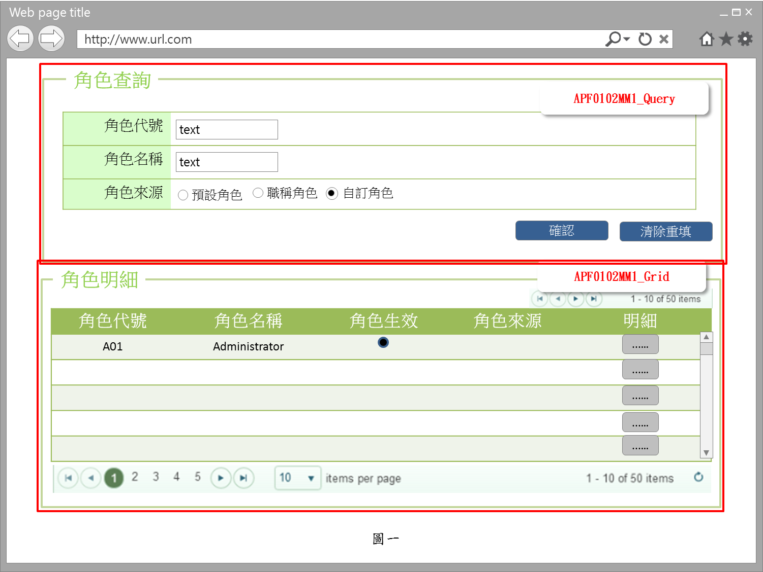

事前檢核
1.前畫面:首頁 1.1 SESSION內容: 1.2 成立條件:該使用者擁有此功能查詢權限
事後檢核
無
前端檢核
APF0102MM1_Query 檢查時機：各欄位輸入後
NO | 項目名稱 | 檢核項目
1 | 角色代號 | 輸入型態:string 最大長度限制:英文10(控制項控制) 如先輸入角色名稱，則角色代號被自動帶出且該欄位是disable，不可再輸入
2 | 角色名稱 | 輸入型態:string 最大長度限制:中文20(控制項控制) 如先輸入角色代號，則角色名稱自動帶出且該欄位是disable，不可再輸入
3 | 角色來源 | 預定角色，職稱角色，自訂角色，三者必需選其一。(控制項控制) 如先輸入角色代號或角色名稱，則角色來源被自動帶出且該欄位是disable，不可點選

APF0102MM1_Grid
NO | 項目名稱 | 檢核項目
1 | 角色代號 | 顯示用。
2 | 角色名稱 | 顯示用。
3 | 角色生效 | 顯示用。
4 | 角色來源 | 顯示用。

後端檢核
APF0102MM1_Query 檢查時機：按下『確認』鈕時
NO | 項目名稱 | 檢核項目
1 | 角色代號 | 若查無符合的資料，則出現錯誤訊息，訊息內容請參考APF訊息表-APF_NO 9。
2 | 角色名稱
3 | 角色來源 | 無。

APF0102MM1_Grid
NO | 項目名稱 | 檢核項目
1 | 角色代號 | 顯示用。
2 | 角色名稱 | 顯示用。
3 | 角色生效 | 顯示用。
4 | 角色來源 | 顯示用。

Button說明
NO | 控制項名稱 | call methods | 重要參數 | 主要處理內容
1 | 『APF0102MM1』Form |  |  | 開啟APF0102MM1_Query

APF0102MM1_Query
2 | 確認 | _CLICK |  | 開啟APF0102MM1_Grid，並將查詢角色結果置於APF0102MM1_Grid中
3 | 清除重填 | _CLICK |  | 清除APF0102MM1_Query畫面所有欄位

APF0102MM1_Grid
1 | 明細 | _CLICK |  | 導頁方式開啟APF0102MA1，被選取角色內所有的帳號資訊顯示在開啟的APF0102MA_Grid 右半部(角色帳號區)

特殊說明
NO | 應用時機 |  | 內容說明

參考資料說明
1 | 共通元件
2 | 共通元件

欄位_APF0102MM1
大項目
Online作業
中項目
使用者管理
細項
APF0102 角色帳號設定作業
標題
APF0102 角色帳號設定作業主頁面
製作人
馬凱林
製作日
20131014
 |  |  |  |  |  |  |  |  |  | 回總表

Global 參數
No. | 項目名稱 | 項目代號 | html型態及長度 | 對應Table Name | 對應Column Name | DB型態及長度 | 預設值 | 輸入/輸出 | 備註
1

APF0102MM1_Query
No. | 項目名稱 | UI控制項代號 | UI控制項型態及長度 | 對應Table Name | 對應Column Name | DB型態及長度 | 預設值 | 輸入/輸出 | 備註
1 | 角色代號 | txtINPUT_GROUP_ID | string 10 | apf_roleprofile | group_id | varchar(10) |  | I
2 | 角色名稱 | txtINPUT_NAME | string 20 | Core_Role | Name | nvarchar(20) |  | I
3 | 角色來源 | rbtINPUT_SOURCE_TYPE |  | apf_roleprofile | source_type | char(1) | 2 | I | 0:預設角色 1:職稱角色 2:自定角色

APF0102MM1_Grid
No. | 項目名稱 | UI控制項代號 | UI控制項型態及長度 | 對應Table Name | 對應Column Name | DB型態及長度 | 預設值 | 輸入/輸出 | 備註
1 | 角色代號 | GROUP_ID |  | apf_roleprofile | group_id | varchar(10) |  | O
2 | 角色名稱 | NAME |  | Core_Role | Name | nvarchar(20) |  | O
3 | 角色生效 | ENABLE |  | Core_Role | Enable | bit |  | O | true(1)顯示●，false(0)則不顯示
4 | 角色來源 | SOURCE_TYPE |  | apf_roleprofile | source_type | char(1) |  | O | 0:預設角色 1:職稱角色 2:自定角色

畫面_APF0102MA1
大項目
Online作業
中項目
APF 使用者管理
細項
APF0102 角色帳號設定作業
標題
APF0102MA1 角色帳號設定作業新增頁面
製作人
馬凱林
製作日
20131014
 |  |  |  |  | 回總表

畫面示意圖
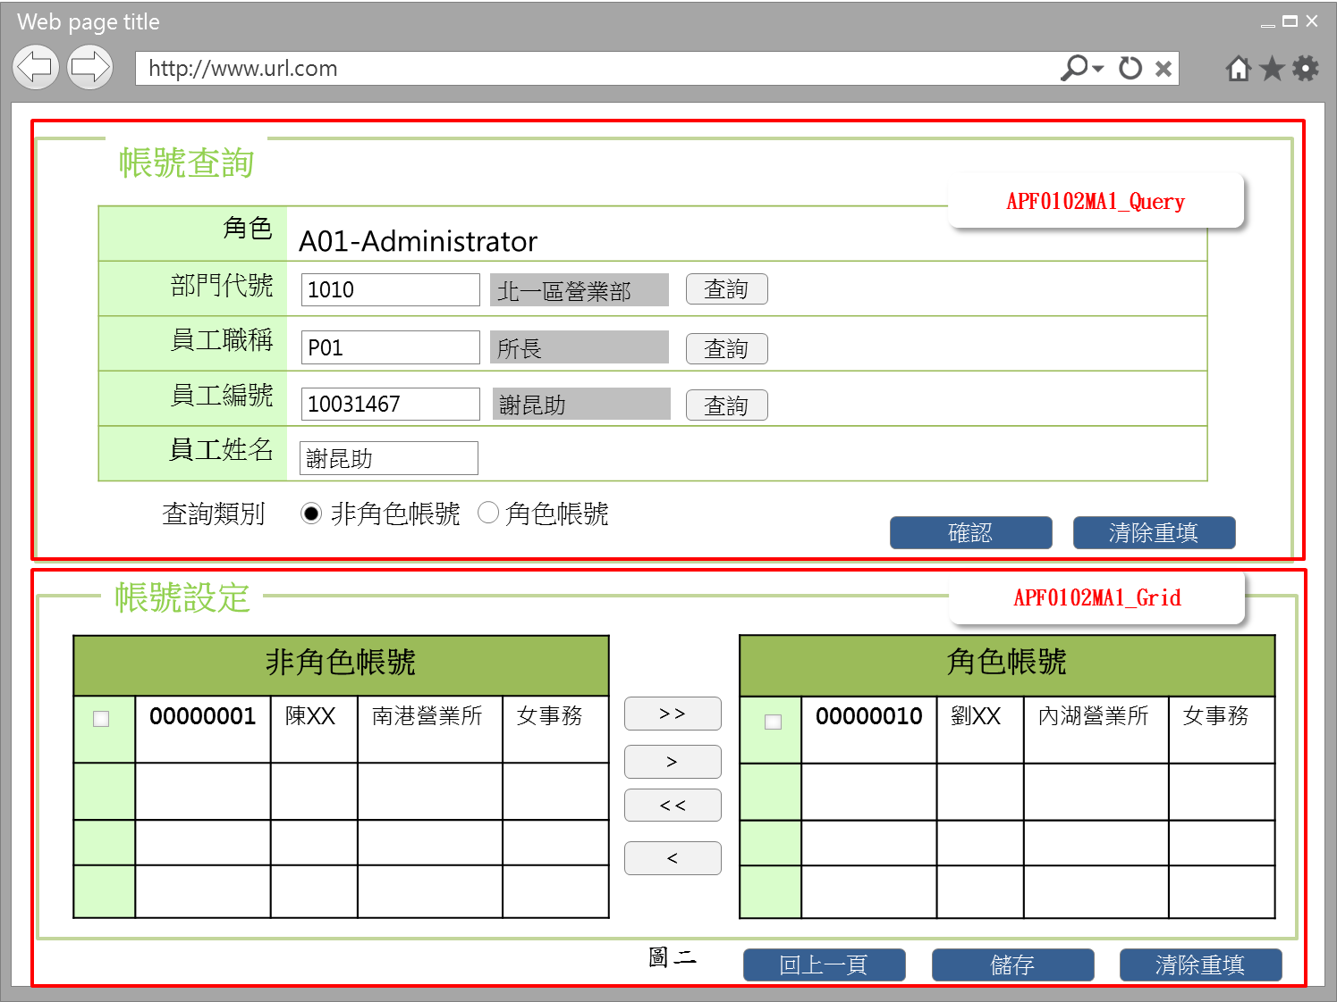 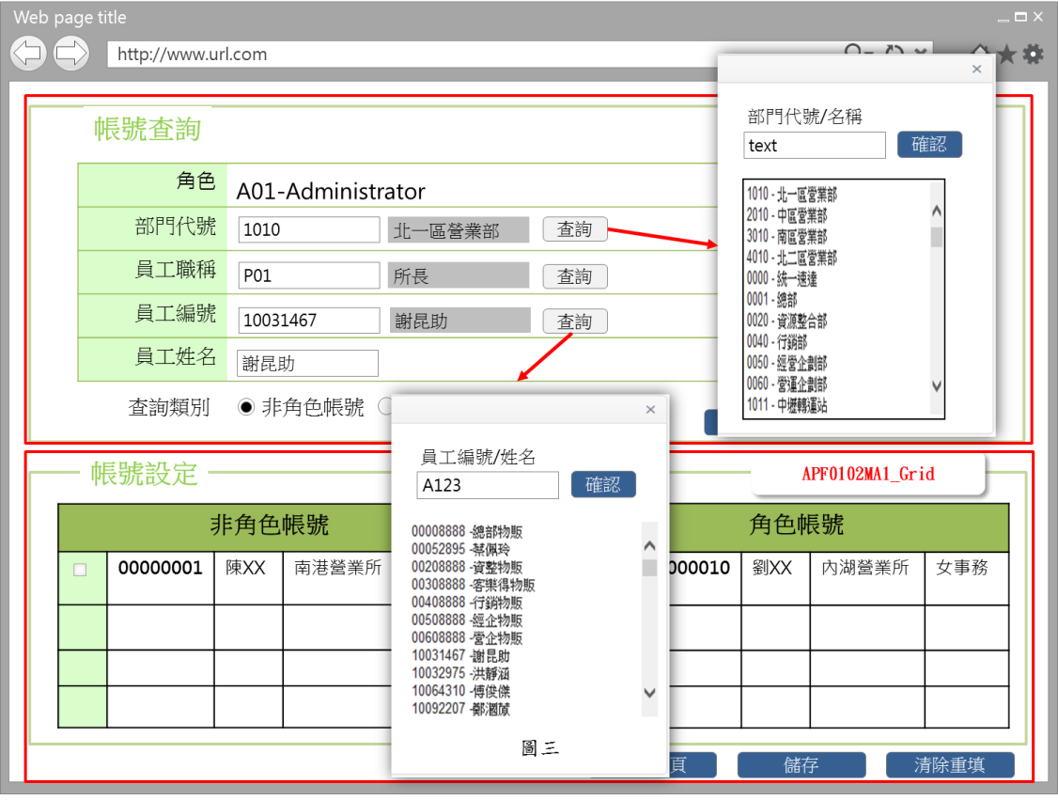

事前檢核
1.前畫面:APF0102MA1 1.1 SESSION內容: 1.2 成立條件:該使用者擁有此功能權限即角色加入帳號及自角色移除帳號 1.3 如是角色來源是選擇以預定角色或職稱角色，此二角色所含的功能及權限，已事先於其他系統定義好，於APF 中，僅能查詢， 所以APF0102MA1_Grid的相關 button 均是反灰 disable。
事後檢核
無
前端檢核
APF0102MA1_Query 檢查時機：按下『確認』鈕時
NO | 項目名稱 | 檢核項目
1 | 角色 | 角色欄位由前一頁角色明細帶入組成，格式為「角色代號-角色名稱」，且為唯讀顯示(Label欄位)。
2 | 部門代號 | 1. 輸入型態:string，細部檢核項目，待共通性使用者主檔完成後，補上
3 | 員工職稱 | 1. 輸入型態:string，細部檢核項目，待共通性使用者主檔完成後，補上
4 | 員工編號 | 1. 輸入型態:string，細部檢核項目，待共通性使用者主檔完成後，補上 2. 如先輸入查詢員工編號 ，則該員工的員工姓名、部門代號、員工職稱 被自動帶出且該三欄位是disable， 不可再輸入
5 | 員工姓名 | 1. 輸入型態:string，細部檢核項目，待共通性使用者主檔完成後，補上 2. 如先輸入查詢員工姓名，則該員工的員工編號、部門代號、員工職稱 被自動帶出且該三欄位是disable， 不可再輸入
6 | 查詢類別 | 預設角色，職稱角色，自定角色，三者必需選其一。(控制項控制)

APF0102MA1_Grid 檢查時機：按下『確認』鈕時
1 | 員工編號 | 顯示用。
2 | 員工姓名 | 顯示用。
3 | 部門名稱 | 顯示用。
4 | 員工職稱 | 顯示用。
後端檢核
APF0102MA1_Query 檢查時機：按下『確認』鈕時
NO | 項目名稱 | 檢核項目
1 | 部門代號 | 輸入之部門代號必須存在於 共通性 使用者 主檔資料表中，若不存在則出現錯誤訊息，訊息內容請參考APF訊息表APF_NO 9
2 | 員工職稱 | 輸入之員工職稱必須存在於 共通性 使用者 主檔資料表中，若不存在則出現錯誤訊息，訊息內容請參考APF訊息表APF_NO 9
3 | 員工編號 | 輸入之員工編號必須存在於 共通性 使用者 主檔資料表中，若不存在則出現錯誤訊息，訊息內容請參考APF訊息表APF_NO 9
4 | 員工姓名 | 輸入之員工姓名必須存在於 共通性 使用者 主檔資料表中，若不存在則出現錯誤訊息，訊息內容請參考APF訊息表APF_NO 9

APF0102MA1_Grid
NO | 項目名稱 | 檢核項目
1 | 員工編號 | 顯示用。
2 | 員工姓名 | 顯示用。
3 | 部門名稱 | 顯示用。
4 | 員工職稱 | 顯示用。

Button說明
NO | 控制項名稱 | call methods | 重要參數 | 主要處理內容
1 | 『APF0102MA1』Form |  |  | 開啟APF0102MA1_Query
APF0102MA1_Query
1 | 查詢 | _CLICK |  | 查詢按鈕提供開窗選取功能，例如:員工編號可自行輸入(模糊查詢)或點選查詢按鈕，跳出員工查詢視窗，於員工查詢視窗輸入條件(員工編號或員工姓名模糊查詢)後按下確認按鈕，下方顯示查詢結果，雙擊一筆員工查詢結果，帶回員工編號與員工姓名(圖二)。
2 | 確認 | _CLICK |  | 開啟APF0102MA1_Grid，依輸入的查詢條件，整合後端 DB資料，並將查詢結果置於APF0102MA1_Grid中，資料依查詢類別，顯示於非角色帳號或角色帳號區塊
3 | 清除重填 | _CLICK |  | 清除APF0102MA1_Query畫面所有欄位
APF012MA1_Grid
1 | 回上一頁 | _CLICK |  | 如已點選角色帳號設定但尚未儲存，此時則點選回上一頁按鈕，系統提示確認訊息，以免不慎放棄之前所做設定，訊息內容請參考APF訊息表 APF_NO 47，若選擇是，則取消在儲存之前的點選，含加入角色的帳號或自角色中移除的帳號，再以導頁方式開啟APF0102MM1，並帶回原先的查詢條件，若選擇否，則不做任何動作。 如已點選角色帳號設定且已儲存，點選回上一頁按鈕，則以導頁方式開啟APF0102MM1，並帶回原先的查詢條件。
2 | 儲存 | _CLICK |  | 點選儲存按鈕，系統提示確認訊息，訊息內容請參考APF訊息表 APF_NO 14 或 15，若選擇是，則進行儲存，若選擇否，則不做任何動作。 儲存成功: 1.原畫面顯示修改資料成功訊息，訊息內容請參考APF訊息表APF_NO 12 2.點回上一頁按鈕，則以導頁方式開啟APF0102MM1，並帶回原先的查詢條件 儲存失敗:顯示修改資料失敗訊息，訊息內容請參考APF訊息表APF_NO 13
3 | 清除重填 | _CLICK |  | 此按鈕功是將角色內所有帳號清除，所以必須很僅慎，系統會有確認提示，若選擇是，則清除所有欄位，若選擇否，則不做任何動作，訊息內容請參考APF訊息表APF_NO 44
特殊說明
NO | 應用時機 |  | 內容說明

參考資料說明
1 | 共通元件
2 | 共通元件

欄位_APF0102MA1
大項目
Online作業
中項目
APF 使用者管理
細項
APF0102 角色帳號設定作業
標題
APF0102MA1 角色帳號設定作業新增頁面
製作人
馬凱林
製作日
20131014
 |  |  |  |  |  |  |  |  |  | 回總表

Global 參數
No. | 項目名稱 | 項目代號 | html型態及長度 | 對應Table Name | 對應Column Name | DB型態及長度 | 預設值 | 輸入/輸出 | 備註
1

APF0102MA1_Query
No. | 項目名稱 | UI控制項代號 | UI控制項型態及長度 | 對應Table Name | 對應Column Name | DB型態及長度 | 預設值 | 輸入/輸出 | 備註
1 | 部門代號 | txtINPUT_DEPT_ID | string |  |  |  |  | I | 待共通性使用者主檔完成後，補上
2 | 員工職稱 | txtINPUT_EMPLOYEE_POSITION | string |  |  |  |  | I | 待共通性使用者主檔完成後，補上
3 | 員工編號 | txtINPUT_EMPLOYEE_ID | string |  |  |  |  | I | 待共通性使用者主檔完成後，補上
4 | 員工姓名 | txtINPUT_EMPLOYEE_NAME | string |  |  |  |  | I | 待共通性使用者主檔完成後，補上
5 | 查詢類別 | rbtINPUT_NON_ROLE_ACCOUNT | string 1 | 無 | 無 | 無 | 0 | M | 0:非角色帳號 1:角色帳號

APF0102MA1_Grid (非角色帳號及非角色帳號)
No. | 項目名稱 | UI控制項代號 | UI控制項型態及長度 | 對應Table Name | 對應Column Name | DB型態及長度 | 預設值 | 輸入/輸出 | 備註
3 | 員工編號 | txtINPUT_EMPLOYEE_ID | string |  |  |  |  | O | 待共通性使用者主檔完成後，補上
4 | 員工姓名 | txtINPUT_EMPLOYEE_NAME | string |  |  |  |  | O | 待共通性使用者主檔完成後，補上
1 | 部門名稱 | txtINPUT_DEPT_NAME | string |  |  |  |  | O | 待共通性使用者主檔完成後，補上
2 | 員工職稱 | txtINPUT_EMPLOYEE_POSITION | string |  |  |  |  | O | 待共通性使用者主檔完成後，補上

